全教總面膜報價單
全教總(長宏醫藥生技)蘭嵐極潤面膜團購訂購單
圖示 | 品名/規格 | 市售單價(元) | 團購單價(元) | 折扣後金額(元) (團購單價再85折) | 訂購數量
 | 蘭嵐青春極潤面膜 (5片/包) | 400 | 360 | 295 | 包
合計金額 |  |  |  | 元
運費 |  |  |  | 元
合計總金額 |  |  |  | 元
訂購資訊:
會員學校: 縣/市 會員姓名: 會員卡號:
連絡電話:( ) 手機:
送貨地址:( )
會員e-mail: @
傳真訂購專線:(02)2720-4566 電話訂購專線:(02)2720-4577 e-mail:sunda888999@gmail.com
付款方式: □ 貨到付款 (2,000元以上) □ ATM轉帳 (帳號末5碼: )
匯款資訊: 戶名:鼎盛實業有限公司 / 銀行:(017)兆豐國際商業銀行 世貿分行 / 帳號:216-09016716
*購買2,000元以上，運送至同一地點則免運費，未滿2,000元則酌收80元運費
*廠商收到訂購單後，將回電或以e-mail與會員確認訂購成功。
認識長宏:
長宏醫藥生技創立於2010年，是一個產學合作的經營團隊，頂尖研發團隊開發具有人類使用經驗的食材藥材，以最新高科技製程調製出完全無添加保存劑的中草藥頂級保健營養補充食品。 長宏自行設置全新高規格廠房，全程完整自行生產，屏除委外製作添加保存劑及交互汙染的餘慮，提供最安全的品質保證。
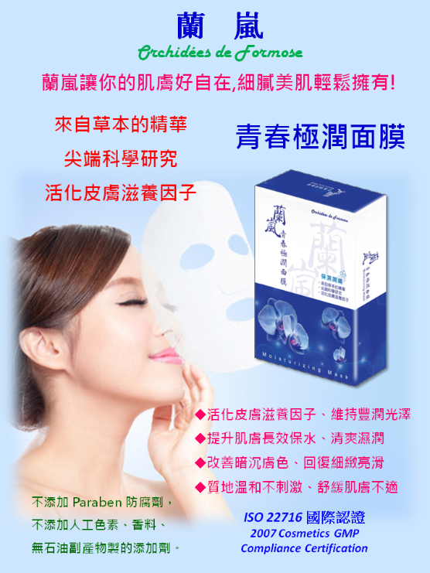 |  | 蘭嵐極潤面膜產品介紹
 |  | 1.先進製程 ◆通過 ISO22716 化妝品GMP認證 ◆無塵無菌廠房生產 ◆無菌過濾的工藝
 |  | 2.產品特色: ◆經過科學驗證的草本精華萃取物，保濕潤膚 ◆活化皮膚滋養因子，濕潤皮膚恢復皮膚活力 ◆杜邦隱形面膜-純天然植物纖維，符合嬰兒皮膚用品標準 ◆無添加Paraben(對 基苯甲酸酯)防腐劑、不添加人工色素、 香料、無石油副產物製的增稠劑，溫和不刺激肌膚
 |  | 3.使用方式: ◆青春痘、敏感肌適用 ◆一週使用3-5次、每次敷10-15分鐘，不必洗掉

